Inciso 1
Juztificación:
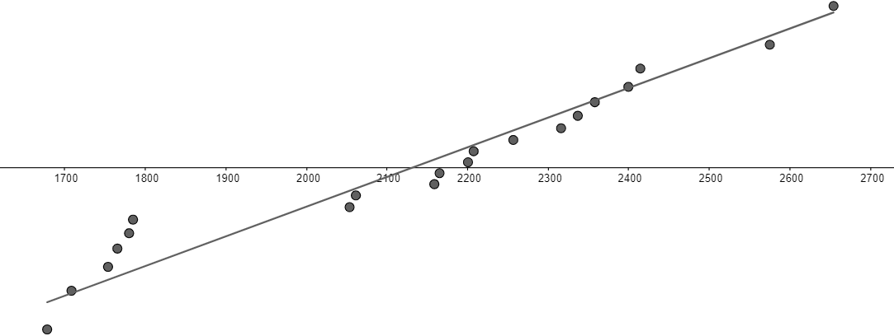

Parámetro de interés: mediana.

Hipótesis:
 | H0: | mediana == 2,000; |  | p == 0.5;
 | Ha: | mediana != 2,000; |  | p != 0.5;
 | Éxito: mayor de 2,000.
 | *Se asume que si la mediana es 2,000, 50% de los datos tendrían que estar arriba de 2,000 y 50% abajo.
Significancia: |  | 0.05
Definir un signo:
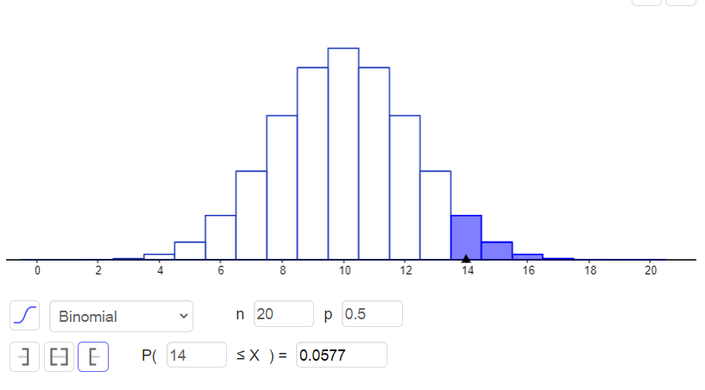
 | Resistencia al esfuerzo cortante | Signo
 | 2158.7 | + | "+": | 14
 | 1678.15 | - | "-": | 6
 | 2316 | + | n: | 20
 | 2061.3 | +
 | 2207.5 | +
 | 1708.3 | -
 | 1784.7 | -
 | 2575.1 | +
 | 2357.9 | +
 | 2256.7 | +
 | 2165.2 | +
 | 2399.55 | +
 | 1779.8 | -
 | 2336.75 | +
 | 1765.3 | -
 | 2053.5 | +
 | 2414.4 | +
 | 2200.5 | +
 | 2654.2 | +
 | 1753.7 | -
 |  |  | *Esta probabilidad se multiplica por dos debido a que se está tratando con dos colas.
Conclusión:
 | Rechazar si: valor-p <= significancia;
 | valor-p: | 0.1154
 | significancia: | 0.05
 | Conclusión: | No rechazar
 | Con una significancia de 0.05 no tenemos suficiente evidencia para afirmar que la mediana no es 2,000.

Inciso 2
Parámetro de interés: |  | diferencia de medianas.

Hipótesis: |  | \mu_1 es la media antes, \mu_2 es la media despues.
 | H0: | m_0 >= M_1; |  | p >= 0.5; |  | # La mediana antes del juego será mas grande.
 | Ha: | M_0 < M_1; |  | p < 0.5; |  | # La mediana durante el juego será más grande.
 | *Se define como éxito que la M_1 sea mayor.
Significancia: |  | 0.05

Estadístico de prueba:
 | Tienda | Antes del juego | Durante el juego | Diferencias | Signo
 | 1 | 42 | 40 | 2 | + | "+": | 4
 | 2 | 57 | 60 | -3 | - | "-": | 6
 | 3 | 38 | 38 | 0 |  | n: | 10 |  | 1
 | 4 | 49 | 47 | 2 | + |  |  |  | 2
 | 5 | 63 | 65 | -2 | - |  |  |  | 3
 | 6 | 36 | 39 | -3 | - |  |  |  | 4
 | 7 | 48 | 49 | -1 | - |  |  |  | 5
 | 8 | 58 | 50 | 8 | + |  |  |  | 6
 | 9 | 47 | 47 | 0 |  |  |  |  | 7
 | 10 | 51 | 52 | -1 | - |  |  |  | 8
 | 11 | 83 | 72 | 11 | + |  |  |  | 9
 | 12 | 27 | 33 | -6 | - |  |  |  | 10

 | P(X >= 4):

Conclusión:

 |  | por si las moscas
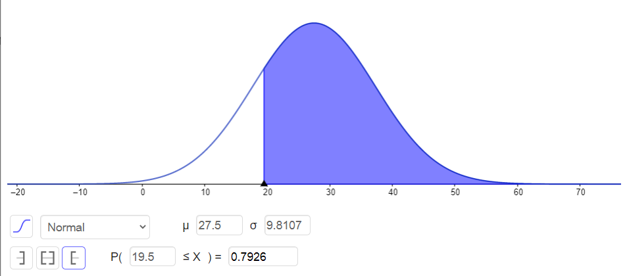

 |  |  |  |  |  |  |  | 1.5

Inciso 3
Viabilidad de la prueba:
 | Cumple con n >= 10.
 | skewness: | -0.18916261832 | 0.59044975793
 | curtosis: | 0.21160307956 | -0.57228285158

Parámetro de interés: |  | medianas de las diferencia.

Hipótesis: |  | p1 con ejercicio
 | H0: | medianas de las diferencias -50 >= 0;
 | Ha: | medianas de las diferencias < 0;

Significancia: |  | 0.05

Estadístico de prueba:
 |  |  |  |  |  |  | Rangos con signo
 | # Estudiante | Con Ej. | Sin Ej. | Diferencia - 50 | Diferencia absoluta | Rangos | "-" | "+"
 | 1 | 531 | 509 | -28 | 28 | 5 | -5 |  | 13 | 1 | 1
 | 2 | 621 | 540 | 31 | 31 | 6 |  | 6 | 22 | 2 | 2
 | 3 | 663 | 688 | -75 | 75 | 9 | -9 |  | 23 | 3.5 | 3
 | 4 | 579 | 502 | 27 | 27 | 3.5 |  | 3.5 | 23 | 3.5 | 4
 | 5 | 451 | 424 | -23 | 23 | 2 | -2 |  | 25 | 5 | 5
 | 6 | 660 | 683 | -73 | 73 | 8 | -8 |  | 27 | 6 | 6
 | 7 | 591 | 568 | -27 | 27 | 3.5 | -3.5 |  | 29 | 7 | 7
 | 8 | 719 | 748 | -79 | 79 | 10 | -10 |  | 51 | 8 | 8
 | 9 | 543 | 530 | -37 | 37 | 7 | -7 |  | 77 | 9 | 9
 | 10 | 575 | 524 | 1 | 1 | 1 |  | 1 | 81 | 10 | 10
 |  |  |  |  |  |  | T^+: | 10.5

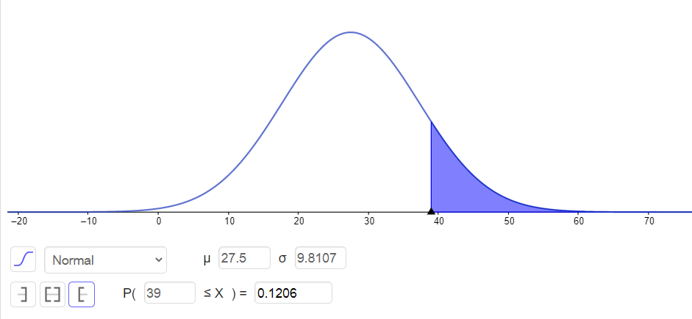
 | mu_{T^+}: | 27.5
 | sigma{T^+}: | 9.8107084352
 | n: | 10

 | # Evaluar usando distribución normal.
 | P( X >= T^+-0.5): | P( X >= 10):

Conclusión:
 | Rechazar si: valor-p <= significancia.
 | valor-p: | 0
 | significancia: | 0.05
 | Conclusión: | Rechazar

